VD
1. | (Savivaldybės pavadinimas, adresas) | Jurbarko Vytauto Didžiojo pagrindinė mokykla, įsikūrusi Vytauto Didžiojo g. 53a, Jurbarke.
 | Elektros energijos sąnaudos 2015 m. |  |  | Sausis | Vasaris | Kovas | Balandis | Gegužė | Birželis | Liepa | Rugpjūtis | Rugsėjis | Spalis | Lapkritis | Gruodis

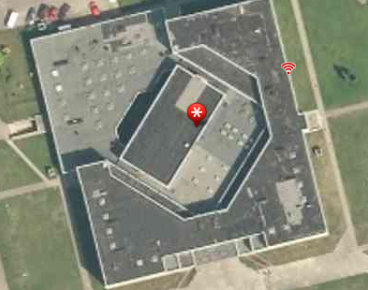
 |  | Iš viso, kWh: | 124900
 |  | Iš viso, Eur :
 | KVAD apsaugos registras
 | KVAD saugoma teritorija
 | Aplinkos trukdžiai arčiau nei 50m
 | Stogo danga
 | Stogo tipas
 | Kita stogo įranga
 | Elektros įvado galia, kW
 | Preliminarus stogo plotas pagal maps.lt, m2
 | Preliminarus stogo perimetras pagal maps.lt, m

 | Stogo orientacija gan gera
 | Daug stogo įrenginių
 | Kadangi mokykla - 50kW+gaminantis vartotojas

Saviv
1. | (Savivaldybės pavadinimas, adresas) | Jurbarko rajono savivaldybės administracijos pastatas, Dariaus ir Girėno g. 96, Jurbarkas
 | Elektros energijos sąnaudos 2015 m. |  |  | Sausis | Vasaris | Kovas | Balandis | Gegužė | Birželis | Liepa | Rugpjūtis | Rugsėjis | Spalis | Lapkritis | Gruodis

 |  | Iš viso, kWh: | 100600
 |  | Iš viso, Eur :
 | KVAD apsaugos registras
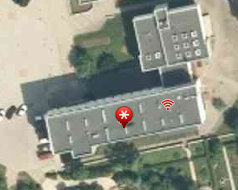
 | KVAD saugoma teritorija
 | Aplinkos trukdžiai arčiau nei 50m
 | Stogo danga
 | Stogo tipas
 | Kita stogo įranga
 | Elektros įvado galia, kW
 | Preliminarus stogo plotas pagal maps.lt, m2
 | Preliminarus stogo perimetras pagal maps.lt, m

 | Stogo orientacija gan gera
 | Daug stogo įrenginių
 | Kadangi mokykla - 50kW+gaminantis vartotojas
 | Sunku pasakyti dėl vartojimo sezoniškumo, bet panašu, kad 50kW+gaminantis vartotojas
 | Pagal stogo plotą sunkiai tilpsim, bet turėtume

